상품제안서
스카이 팔레트 맥세이프 가죽 카드지갑 | 상품코드: S43852

 |  |  |  |  |  |  | 02-713-8555 | www.synergygift.co.kr
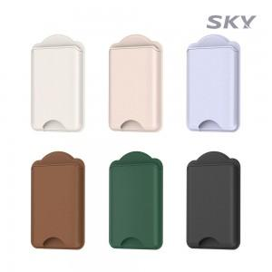 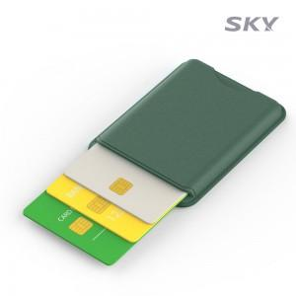 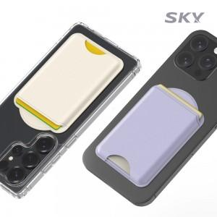

【상세/제작정보】

【인쇄/포장옵션】 | 레이저, 풀칼라 / 포장불가능

【공급단가】 | 수량 | 50~ | 100~ | 300~ | 1,000~ | 5,000~
*VAT별도 | 단가 | 4,650원 | 4,500원 | 4,300원 | 4,080원 | 3,940원

【상품 URL】 | https://www.synergygift.co.kr:443/src/goods_detail.php?gdno=43852

